Hoja1
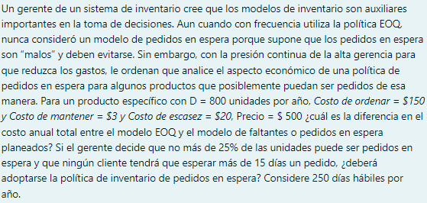

 |  |  |  |  | FALTANTES
 | Demanda anual | 800.00 | unidades | r | No mas en espera | 0.25
 | Costo de almacenaje | Q3.00 | anual por unidad | Ca | Sin esperar mas de | Q15.00 | dias
 | costo de produccion | Q150.00 |  | Cp
 | Precio unitario | Q500.00 |  | P
 | Precio deficit | Q20.00 |  | Ce
 | Dias habiles | 250.00

 | SIN FALTANTES |  |  |  | CON FALTANTES
 |  | 282.84271247 |  |  |  |  | 303.31501776

 |  |  | Q400,848.53 |  |  |  | 39.562828404

 |  |  |  |  |  |  | 102.15078369

 |  |  |  |  |  |  |  | Q400,534.94

A) | Para la diferencia de costos entre el modelo sin faltantes y con faltantes, tenemos un costo mayor annual si trabajamos por medio de
 | sin faltantes, ya que este asciende por mas de $300

B) | E = | 75.829 | unidades
 | D = | 3.2 | unidades
 | Sin existencias = | 23.696 | dias

 | No se podria adoptar la polita de inventarios en espera, ya que el cliente tendra que esperar un aproximado de 23 dias
 | sin que le llegue su pedido, a lo cual no es posible cumplir con la entrega de 15 dias maximo

